DS一覧SOP
DS名 | カウント集計 |  | 【シート作成SOP（毎週日曜実施）】 |  | ※Edit in Excelで実施 |  | 【DS追加対応】
MCB1 | 0
MCJ2 | 0 |  |  |  |  |  | ①A列最終行へ、上の行からコピー
MCJ3 | 0 |  |  |  |  |  | （セルを選択し、右下を下にスライドするだけでOK）
MCJ4 | 0 |  |  |  |  |  | ②数式内のNode名を追加したいNode名に変更
MCJ5 | 0
MCJ6 | 0 |  | ①トラブル報告のあるDSのシートは残したまま、それ以外のシートを削除して作業を進める
MCJ7 | 0 |  | DS一覧シート、A列1行目から、DS名が記載されている最後の行までコピー
MCJ8 | 0
MCJ9 | 0 |  | 下図、黄色ハイライトを選択
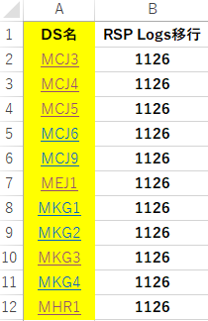
MEJ1 | 0
MEJ8 | 0
MFK1 | 0
MFK2 | 0
MFK3 | 0
MHR1 | 0
MKG1 | 0
MKG2 | 0
MKG3 | 0
MKG4 | 0
MMG1 | 0 |  | ②挿入タブ、ピボットテーブルを選択
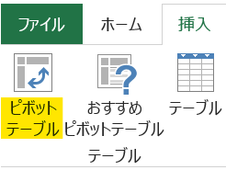
MMG2 | 0
MMG3 | 0
MMG4 | 0

 |  |  | ③表示されるポップアップは何も変更せず、OKをクリック
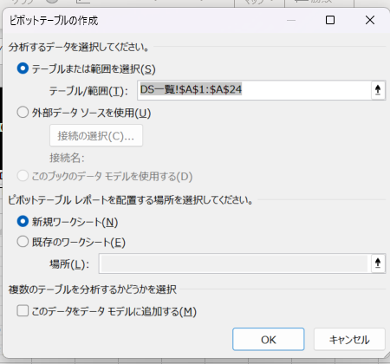

 |  |  | ④新しいシートが自動追加され、画面右側にピボットテーブルフィールドが表示される
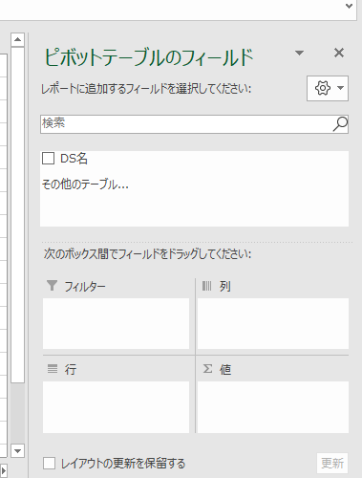

 |  |  | ⑤④内、検索ボックスの下に表示されている”DS名”を、
 |  |  | 下図の通り、フィルター内にドラッグ＆ドロップ
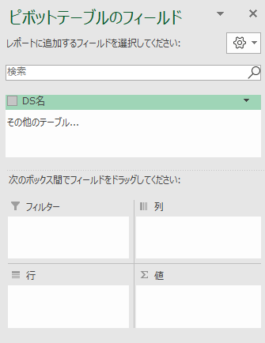
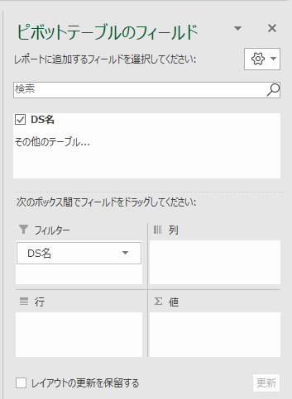

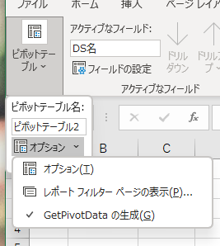
 |  | ⑥ピボットテーブル分析→ピポットテーブル→オプション→レポートフィルターページの表示をクリック
 |  | ※作成したシートにのみピポットテーブル分析の項目がある
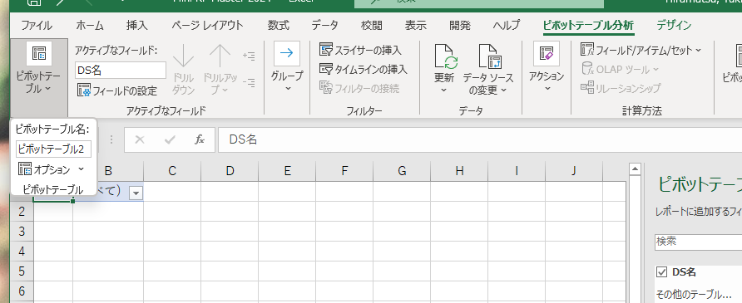

 |  | ⑦ポップアップが表示されるので、OKをクリック
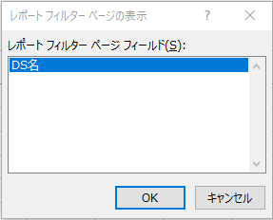

 |  | ⑧各DS名でシートが作成される

 |  | ⑨localにダウンロードしているTemplate更新用のRescuePlanner_Template_Ver○○(日付)ファイルを開く。
 |  | RPS(Template○○) (Shinka.Mini)のシートを開き、校閲→シート保護の解除を行う
 |  | 差し替え用Templateファイル |  | W:\Shared With Me\JP_Centralops\CO_ORM\05_DS Rescue\RP SharePoint 差し替え専用Folder
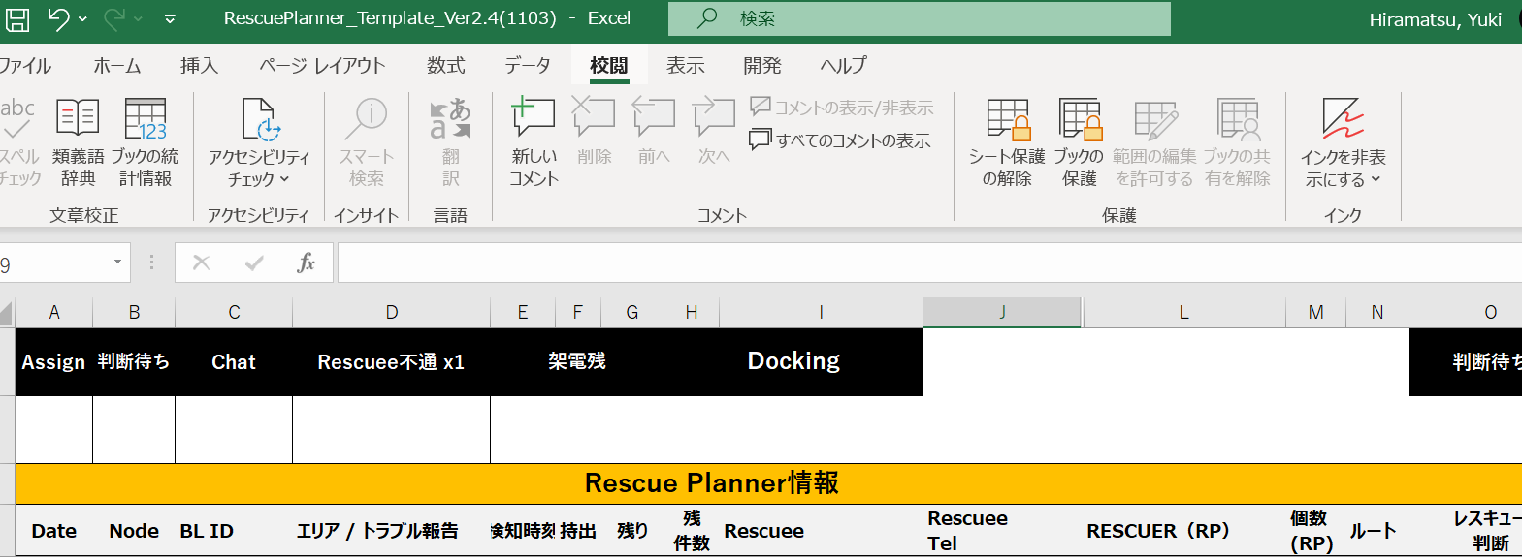

 |  | Templateシートを全選択し、Ctrl＋C |  |  |  | ※Templateシートの全選択は必ず下図のように左上の三角をクリックして選択してください。
 |  | →DSの先頭シートを選択後、Shiftを押しながら最後尾のDSシートを選択

 |  | →A1セルにCtrl＋Vで貼り付け
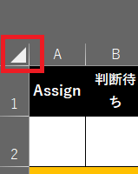

 |  | ⑩④で追加されたシートは不要のため、削除
 |  | （シート名は、Sheet〇〇）

 |  | ⑪トラブル報告で残しておいたDSシートからデータをコピーし、該当のDSシートへ転記する。
 |  | 転記後は古い方のDSシートを削除する。

 |  | ⑪Rescuer2回転不可Nodeについては、下記記載
 |  | 該当NodeシートS列の1行目、2行目に記載されている文字を
 |  | 白色に変更
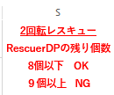

 |  | 【Rescuer2回転不可Node】
 |  | MEJ1
 |  | MCJ3
 |  | MCJ4
 |  | MCJ9
 |  | MCB1
 |  | MFK2

